7 PLAZAS
Anexo 6. Estructura orgánica Anual con Prestaciones
Agencia de Energía del Estado de Jalisco

 |  |  |  |  |  |  |  |  |  | TERCEROS INSTITUTCIONALES
AREA | PUESTO | NÚMERO DE PLAZAS | NIVEL SALARIAL | COSTO MENSUAL | COSTO ANUAL | SUELDO MES 1101 | DESPENSA 1101 | PASAJE | PERCEPCIONES BRUTAS TOTALES | CUOTAS A PENSIONES 1401 | CUOTAS PARA LA VIVIENDA 1402 | CUOTAS AL IMSS 1404 | CUOTAS AL S.A.R. 1405 | Estimulo al Servidor Público 1715 | AGUINALDO | IMPUESTO AGUINALDO | TOTAL AGUINALDO | PRIMA VACACIONAL | TOTALES
DIRECCION GENERAL | DIRECTOR GENERAL | 1 | 28 | $88,435.00 | $1,061,220.00 | $82,995.00 | $3,202.00 | $2,238.00 | $1,061,220.00 | $114,533.10 | $29,878.20 | $123,613.58 | $19,918.80 | $- | $136,430.14 | $45,641.37 | $182,071.51 | $13,643.01 | $1,544,878.20
 | SECRETARIA DE DIRECCION GENERAL BILINGÜE | 1 | 10 | $14,067.00 | $168,804.00 | $12,355.00 | $1,046.00 | $666.00 | $168,804.00 | $17,049.90 | $4,447.80 | $18,401.66 | $2,965.20 | $6,092.88 | $20,309.59 | $4,116.66 | $24,426.25 | $2,030.96 | $244,218.65
 | TECNICO EN ENERGIAS LIMPIAS | 1 | 14 | $19,239.00 | $230,868.00 | $17,213.00 | $1,247.00 | $779.00 | $230,868.00 | $23,753.94 | $6,196.68 | $25,637.21 | $4,131.12 | $8,488.60 | $28,295.34 | $6,106.62 | $34,401.96 | $2,829.53 | $336,307.05
 | TECNICO EN EFICIENCIA ENERGETICA | 1 | 14 | $19,239.00 | $230,868.00 | $17,213.00 | $1,247.00 | $779.00 | $230,868.00 | $23,753.94 | $6,196.68 | $25,637.21 | $4,131.12 | $8,488.60 | $28,295.34 | $6,106.62 | $34,401.96 | $2,829.53 | $336,307.05
 | TECNICO CONTABLE | 1 | 14 | $19,239.00 | $230,868.00 | $17,213.00 | $1,247.00 | $779.00 | $230,868.00 | $23,753.94 | $6,196.68 | $25,637.21 | $4,131.12 | $8,488.60 | $28,295.34 | $6,106.62 | $34,401.96 | $2,829.53 | $336,307.05
 | COORDINADOR DE TRANSPARENCIA | 1 | 17 | $27,098.00 | $325,176.00 | $24,533.00 | $1,549.00 | $1,016.00 | $325,176.00 | $33,855.54 | $8,831.88 | $36,539.70 | $5,887.92 | $12,098.47 | $40,328.22 | $11,075.71 | $51,403.93 | $4,032.82 | $477,826.25
 | AUXILIAR ADMINISTRATIVO | 1 | 8 | $12,692.00 | $152,304.00 | $11,106.00 | $941.00 | $645.00 | $152,304.00 | $15,326.28 | $3,998.16 | $16,541.39 | $2,665.44 | $5,476.93 | $18,256.44 | $4,046.21 | $22,302.65 | $1,825.64 | $220,440.49
 | TOTALES | 7 |  | $200,009.00 | $2,400,108.00 | $182,628.00 | $10,479.00 | $6,902.00 | $2,400,108.00 | $252,026.64 | $65,746.08 | $272,007.97 | $43,830.72 | $49,134.08 | $300,210.41 | $83,199.81 | $383,410.22 | $30,021.04 | $3,496,284.75

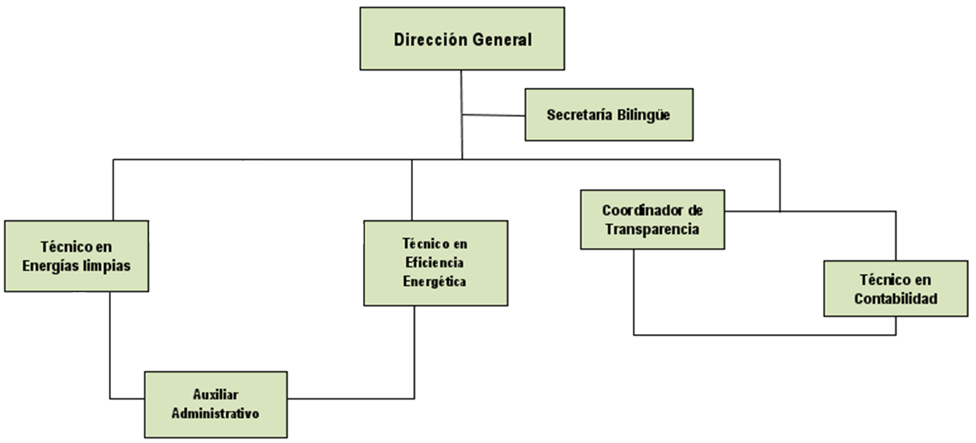

TOTAL DE PLAZAS. 7
TOTAL DE PLAZAS DE CONFIANZA: 7
TOTAL DE PLAZAS DE BASE. 0

